상품제안서
비비드 체크 방수 돗자리 휴대용 피크닉 매트 / 캠핑 심플 돗자리 | 상품코드: F25822

 |  |  |  |  |  |  | 02-412-0044 | www.easy1.co.kr
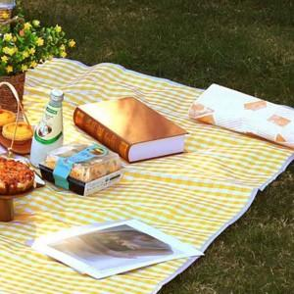

【상세/제작정보】 | 기본수량 미만 인쇄불가 실크인쇄

【인쇄/포장옵션】 | 실크 / 포장불가능

【공급단가】 | 수량 | 20~ | 50~ | 100~ | 300~ | 500~
*VAT별도 | 단가 | 16,950원 | 16,670원 | 16,240원 | 15,960원 | 15,540원

【상품 URL】 | https://easy1.co.kr:443/src/goods_detail.php?gdno=25822

